Atividade 7
Atividade Prática – Criação de Banco de Dados e Tabelas

Componente Curricular: Banco de Dados
Tema: DDL – CREATE DATABASE, USE e CREATE TABLE

Objetivos

Criar um banco de dados utilizando comandos DDL.
Criar tabelas conforme um modelo de dados proposto.
Definir corretamente chaves primárias, tipos de dados e restrições.
Desenvolver habilidades na utilização da linguagem SQL para definição da estrutura de um banco de dados.

Situação-Problema

Uma livraria deseja informatizar o controle de seus livros e clientes. Como Analista de Banco de Dados, você foi responsável pela criação da estrutura inicial do banco de dados.

Sua tarefa é criar o banco de dados e as tabelas que armazenarão as informações do sistema.

Modelo Proposto

Banco de Dados

Nome: Livraria
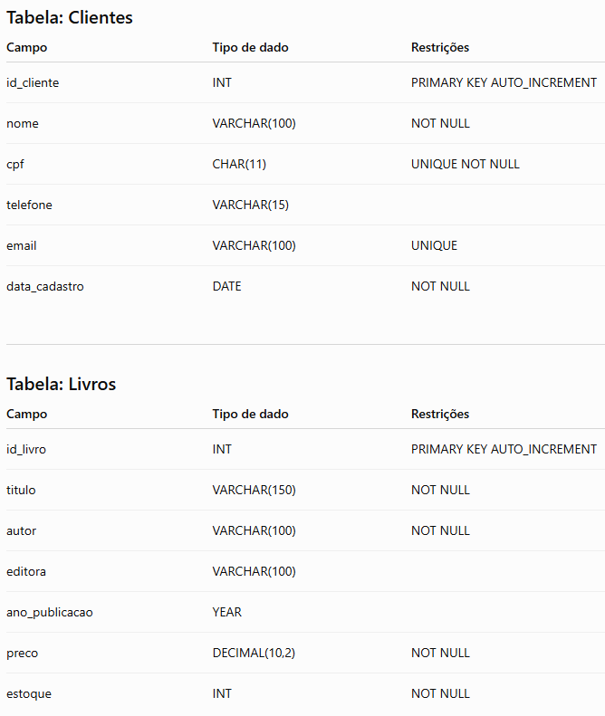

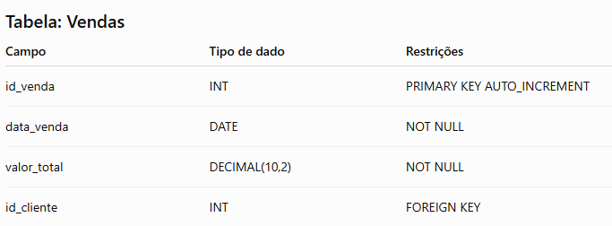

Atividades

Exercício 1

Crie o banco de dados Livraria.

Exercício 2

Selecione o banco de dados utilizando o comando adequado.

Exercício 3

Crie a tabela Clientes conforme o modelo apresentado.

Exercício 4

Crie a tabela Livros.

Exercício 5

Crie a tabela Vendas, incluindo a chave estrangeira para a tabela Clientes.

Exercício 6

Verifique se as tabelas foram criadas corretamente utilizando os comandos de consulta da estrutura do banco.

Registre os comandos utilizados.

Exercício 7

Analise a estrutura criada e responda.

1. Quantas tabelas foram criadas?

2. Quais tabelas possuem chave primária?

3. Qual tabela possui chave estrangeira?

4. Qual é a função da chave estrangeira?

5. Qual a vantagem de utilizar restrições como NOT NULL e UNIQUE?

Desafio

Crie uma nova tabela chamada Funcionarios contendo:

Código
Nome
Cargo
Salário
Data de admissão
E-mail

Defina:

Chave primária;
Tipos de dados adequados;
Pelo menos uma restrição UNIQUE;
Pelo menos um campo NOT NULL.

Entrega

O estudante deverá entregar:

Script SQL contendo todos os comandos executados.
Capturas de tela (prints) comprovando a criação do banco de dados e das tabelas.
Respostas às questões propostas.
Script da tabela desenvolvida no desafio.

Atividade 9
Atividade Prática – Exportação e Importação de Banco de Dados

Componente Curricular: Banco de Dados
Tema: Migração de Dados – Exportação e Importação

Objetivos

Realizar a exportação de um banco de dados para um arquivo SQL.
Importar um banco de dados em outro ambiente utilizando ferramentas do SGBD.
Compreender a importância do backup e da recuperação de dados.
Verificar a integridade dos dados após o processo de migração.

Situação-Problema

Uma empresa precisa migrar seu banco de dados para um novo servidor devido à atualização da infraestrutura de TI. Antes da migração, é necessário realizar um backup completo da base de dados e restaurá-la em um novo ambiente, garantindo que todas as tabelas e registros permaneçam íntegros.

Você será o responsável por executar esse processo.

Recursos

SGBD instalado (MySQL, PostgreSQL ou outro definido pelo docente);
Ferramenta de administração (MySQL Workbench, pgAdmin, DBeaver etc.);
Banco de dados criado nas atividades anteriores.

Exercício 1 – Exportação do Banco de Dados

Utilizando a ferramenta de gerenciamento ou comandos do SGBD:

1. Localize o banco de dados criado nas atividades anteriores.
2. Exporte todo o banco de dados para um arquivo .sql.
3. Salve o arquivo em uma pasta indicada pelo docente.

Registre:

Nome do arquivo gerado;
Local onde foi salvo;
Tamanho do arquivo.

Exercício 2 – Análise do Arquivo SQL

Abra o arquivo exportado em um editor de texto e responda:

1. O arquivo contém comandos para criação do banco de dados?
2. Existem comandos para criação das tabelas?
3. Existem comandos para inserção de dados (INSERT)?
4. Qual é a finalidade desse arquivo?

Exercício 3 – Importação do Banco de Dados

Em um novo ambiente (ou em um novo banco de dados):

1. Crie um banco de dados vazio (caso necessário).
2. Importe o arquivo SQL exportado.
3. Aguarde a conclusão da importação.

Exercício 4 – Validação da Migração

Após a importação, verifique:

Todas as tabelas foram restauradas?
Os registros foram importados corretamente?
Os relacionamentos permanecem funcionando?
O banco de dados pode ser utilizado normalmente?

Registre as evidências por meio de capturas de tela.

Exercício 5 – Comparação dos Ambientes
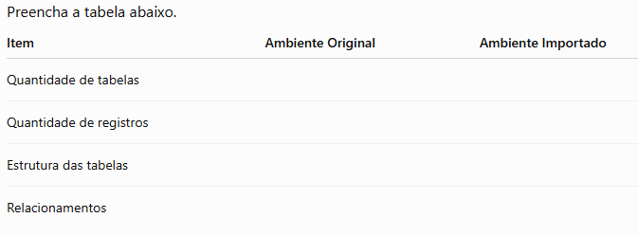

Exercício 6 – Análise

Responda às questões.

1. Qual é a finalidade da exportação de um banco de dados?

2. Em quais situações uma exportação pode ser utilizada?

3. Qual a diferença entre backup e migração de banco de dados?

4. Quais cuidados devem ser tomados antes de realizar uma importação?

5. Como verificar se a importação foi realizada com sucesso?

Desafio

Imagine que um cliente informou que, após restaurar um backup, algumas tabelas não foram importadas.

Em grupo, responda:

Quais podem ser as causas desse problema?
Como você investigaria a falha?
Quais procedimentos adotaria para evitar esse tipo de ocorrência em futuras migrações?

Registre as conclusões e apresente-as para a turma.

Entrega

O estudante deverá entregar:

Arquivo .sql exportado.
Capturas de tela da exportação e da importação.
Tabela comparativa preenchida.
Respostas às questões propostas.
Relato da resolução do desafio.

Atividade 10
Lista de Exercícios Práticos – Consultas com SELECT e Operadores

Componente Curricular: Banco de Dados
Tema: DML – SELECT e Operadores SQL

Objetivos

Utilizar o comando SELECT para realizar consultas em um banco de dados.
Aplicar operadores aritméticos, relacionais, lógicos e auxiliares em consultas SQL.
Interpretar os resultados obtidos nas consultas.
Desenvolver o raciocínio lógico na elaboração de consultas.

Situação-Problema

Uma empresa utiliza um banco de dados para gerenciar seus funcionários. O setor de Recursos Humanos solicitou diversas consultas para auxiliar na tomada de decisões.

Utilize a tabela Funcionarios para responder às solicitações.

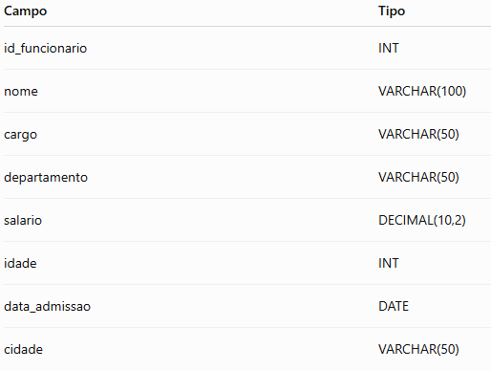

Dados para Inserção
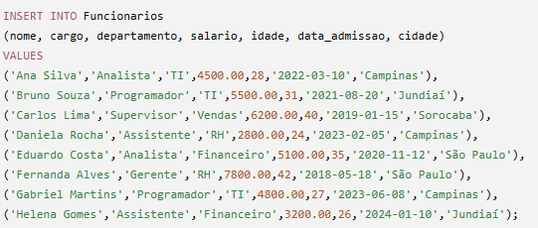

Parte I – Consultas Básicas (SELECT)

Exercício 1

Liste todos os registros da tabela.

Exercício 2

Exiba apenas os campos:

nome
cargo
salário

Exercício 3

Liste apenas os nomes dos funcionários.

Exercício 4

Liste todos os departamentos sem repetição.

Parte II – Operadores Relacionais

Exercício 5

Liste os funcionários com salário maior que R$ 5.000,00.

Exercício 6

Liste os funcionários com idade menor ou igual a 30 anos.

Exercício 7

Exiba os funcionários admitidos após 01/01/2022.

Parte III – Operadores Lógicos

Exercício 8

Liste os funcionários do departamento de TI e com salário superior a R$ 4.500,00.

Exercício 9

Liste os funcionários do departamento de RH ou Financeiro.

Exercício 10

Liste todos os funcionários que não pertencem ao departamento de TI.

Parte IV – Operadores Auxiliares

Exercício 11

Liste os funcionários cujo nome começa com a letra A.

(LIKE)

Exercício 12

Liste os funcionários com idade entre 25 e 35 anos.

(BETWEEN)

Exercício 13

Liste os funcionários das cidades Campinas ou São Paulo.

(IN)

Exercício 14

Liste os funcionários cujo e-mail terminaria com "@empresa.com.br", considerando que exista um campo email.

(LIKE)

Exercício 15

Liste os funcionários cujo nome contém a palavra Silva.

(LIKE)

Parte V – Operadores Aritméticos

Exercício 16

Apresente o nome e o salário com um reajuste de 10%.

Exercício 17

Calcule o salário anual de cada funcionário.

Exercício 18

Apresente o salário com desconto de 8% referente ao INSS (simulação).

Parte VI – Desafio

O gerente de RH solicitou uma consulta que retorne:

Nome;
Cargo;
Departamento;
Salário reajustado em 5%;
Apenas funcionários:
do departamento de TI ou Financeiro;
com salário acima de R$ 4.500,00;
admitidos a partir de 2020.

Elabore a consulta SQL que atenda a todos os requisitos.

Parte VII – Análise

Responda às questões.

1. Qual é a finalidade do comando SELECT?

2. Qual a diferença entre os operadores AND e OR?

3. Em quais situações utilizamos o operador LIKE?

4. Qual a vantagem de utilizar filtros em consultas SQL?

5. O que acontece se uma consulta SELECT for executada sem a cláusula WHERE?

Entrega

O estudante deverá entregar:

Script SQL contendo todas as consultas elaboradas.
Respostas das questões de análise.
Capturas de tela com os resultados obtidos no SGBD.

Atividade 11
Atividade Prática em Dupla – Funções SQL

Componente Curricular: Banco de Dados
Tema: Funções SQL (Data e Hora, Matemáticas, String e Agregação)

Objetivos

Utilizar funções nativas do SGBD para manipulação de dados.
Aplicar funções de data e hora, matemáticas, string e agregação em consultas SQL.
Interpretar os resultados obtidos pelas funções.
Desenvolver o trabalho colaborativo na resolução de problemas.

Situação-Problema

Uma empresa de comércio eletrônico deseja gerar relatórios gerenciais para auxiliar na tomada de decisões. O banco de dados já está cadastrado e o setor administrativo solicitou diversas consultas utilizando funções SQL.

Em duplas, vocês deverão elaborar as consultas solicitadas.

Banco de Dados

Utilize a tabela Produtos.

Estrutura
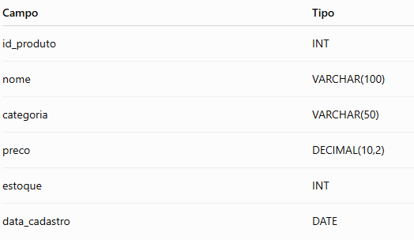

Dados para Inserção

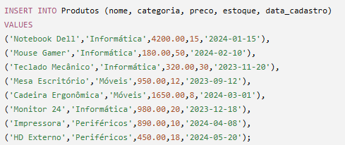

Parte I – Funções Matemáticas

Exercício 1

Exiba o nome do produto e seu preço arredondado para o número inteiro mais próximo.

Exercício 2

Apresente o preço de cada produto acrescido de 12%.

Exercício 3

Exiba o maior e o menor preço cadastrado.

Parte II – Funções de String

Exercício 4

Liste todos os nomes dos produtos em letras maiúsculas.

Exercício 5

Liste todos os nomes em letras minúsculas.

Exercício 6

Exiba o nome do produto e a quantidade de caracteres existente em seu nome.

Exercício 7

Exiba apenas os três primeiros caracteres do nome dos produtos.

Parte III – Funções de Data

Exercício 8

Exiba a data atual do sistema.

Exercício 9

Liste os produtos cadastrados no ano de 2024.

Exercício 10

Informe quantos dias se passaram desde o cadastro de cada produto até a data atual.

(Utilize a função correspondente ao SGBD utilizado.)

Parte IV – Funções de Agregação

Exercício 11

Calcule:

Quantidade total de produtos cadastrados.

Exercício 12

Calcule o valor médio dos produtos.

Exercício 13

Calcule o valor total do estoque (preço × quantidade).

Exercício 14

Apresente:

maior preço;
menor preço;
soma dos preços.

Parte V – Desafio

Elabore uma consulta que apresente:

Nome do produto em letras maiúsculas;
Categoria;
Preço com aumento de 8%;
Quantidade em estoque;
Ano de cadastro;
Apenas produtos com estoque superior a 10 unidades.

Ordene o resultado pelo maior preço.

Parte VI – Questões de Análise

1. Qual a vantagem de utilizar funções SQL em vez de realizar os cálculos na aplicação?

2. Em quais situações as funções de agregação são utilizadas?

3. Qual a diferença entre as funções COUNT() e SUM()?

4. Cite duas funções de string e explique sua finalidade.

5. Cite duas funções de data e hora disponíveis no SGBD utilizado.

Entrega

Cada dupla deverá entregar:

Script SQL contendo todas as consultas.
Capturas de tela dos resultados obtidos.
Respostas das questões de análise.

Atividade 12
Atividade Prática – Agrupamento de Dados e União de Resultados

Componente Curricular: Banco de Dados
Tema: GROUP BY, HAVING e UNION

Objetivos

Utilizar o agrupamento de dados por meio do comando GROUP BY.
Aplicar funções de agregação em consultas agrupadas.
Utilizar o comando UNION para combinar resultados de consultas.
Interpretar informações obtidas em relatórios gerados a partir do banco de dados.
Desenvolver raciocínio analítico na construção de consultas SQL.

Situação-Problema

Uma empresa deseja analisar os dados de vendas para identificar informações estratégicas sobre seus produtos e clientes.

O setor administrativo solicitou relatórios que apresentem:

quantidade de vendas por categoria;
faturamento por período;
produtos com maior movimentação;
união de informações de diferentes consultas.

Você deverá elaborar as consultas SQL necessárias para atender às solicitações.

Banco de Dados

Utilize as tabelas abaixo:
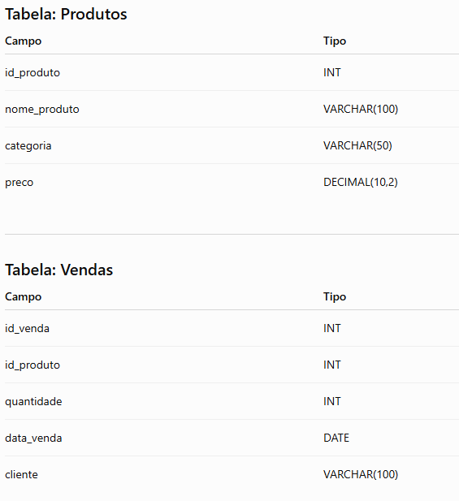

Dados para Inserção
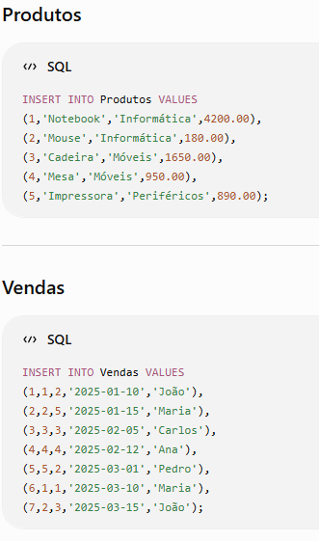

Parte I – Consultas com GROUP BY

Exercício 1

Apresente a quantidade de produtos cadastrados por categoria.

Utilize:

GROUP BY
COUNT()

Exercício 2

Calcule o valor total vendido por produto.

Considere:

quantidade × preço

Apresente:

nome do produto;
quantidade vendida;
valor total.

Exercício 3

Apresente a quantidade total de produtos vendidos por cliente.

Exercício 4

Calcule o faturamento total por mês.

Apresente:

mês;
valor faturado.

Parte II – GROUP BY com HAVING

Exercício 5

Liste apenas as categorias que possuem mais de 5 unidades vendidas.

Exercício 6

Liste os produtos cujo faturamento total seja superior a R$ 5.000,00.

Parte III – União de Resultados (UNION)

Exercício 7

Crie uma consulta que apresente uma lista única contendo:

nomes dos clientes;
nomes dos produtos.

Utilize o comando UNION.

Exercício 8

A empresa deseja uma lista geral de contatos contendo:

clientes cadastrados;
fornecedores cadastrados.

Considere uma tabela adicional:

Fornecedores

Crie uma consulta utilizando UNION.

Exercício 9

Una duas consultas:

Produtos da categoria Informática;
Produtos da categoria Móveis.

O resultado deve apresentar uma única lista de produtos.

Parte IV – Interpretação dos Resultados

Após executar as consultas, responda:

1. Qual categoria apresentou maior quantidade de vendas?

2. Qual produto gerou maior faturamento?

3. Qual cliente realizou mais compras?

4. Qual a importância do agrupamento de dados em relatórios empresariais?

5. Qual a diferença entre utilizar GROUP BY e UNION?

Desafio Final

O setor comercial solicitou um relatório contendo:

Categoria;
Quantidade total vendida;
Valor total faturado;
Apenas categorias com faturamento superior a R$ 3.000,00.

Ordene o resultado do maior faturamento para o menor.

Entrega

O estudante deverá entregar:

Script SQL com todas as consultas realizadas.
Capturas de tela dos resultados obtidos.
Respostas das questões de interpretação.
Consulta do desafio final.

Atividade 13
Lista de Exercícios – Utilização de JOINs e Comparação de Resultados

Componente Curricular: Banco de Dados
Tema: Associação de Tabelas – INNER JOIN, LEFT JOIN, RIGHT JOIN e OUTER JOIN

Objetivos

Aplicar diferentes tipos de JOIN em consultas SQL.
Compreender as diferenças entre os tipos de associação de tabelas.
Comparar os resultados obtidos em diferentes consultas.
Identificar situações adequadas para utilização de cada tipo de JOIN.
Desenvolver análise crítica sobre a organização e relacionamento dos dados.

Situação-Problema

Uma empresa possui um sistema de gestão comercial e precisa gerar relatórios relacionando clientes, pedidos e produtos.

O setor administrativo identificou que algumas informações não aparecem nos relatórios atuais, pois determinadas consultas consideram apenas registros que possuem relacionamento entre as tabelas.

Sua tarefa será criar consultas utilizando diferentes tipos de JOIN e analisar as diferenças entre os resultados.

Banco de Dados

Utilize as tabelas abaixo.

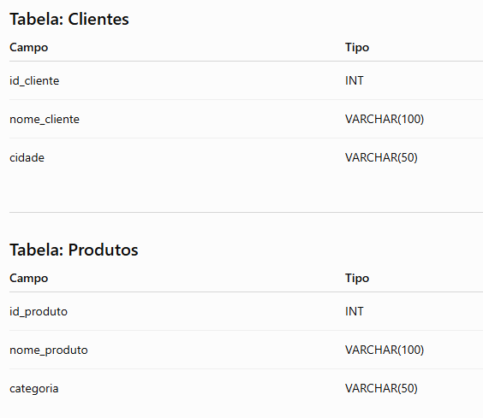

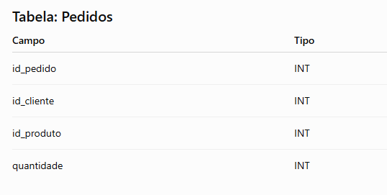

Dados para Inserção

Clientes

INSERT INTO Clientes VALUES
(1,'Ana Souza','São Paulo'),
(2,'Carlos Lima','Campinas'),
(3,'Mariana Alves','Jundiaí'),
(4,'João Santos','Sorocaba'),
(5,'Pedro Oliveira','Santos');

Produtos

INSERT INTO Produtos VALUES
(1,'Notebook','Informática'),
(2,'Mouse','Informática'),
(3,'Cadeira','Móveis'),
(4,'Impressora','Periféricos'),
(5,'Mesa','Móveis');

Pedidos

INSERT INTO Pedidos VALUES
(1,1,1,2),
(2,2,2,5),
(3,3,3,1),
(4,1,4,3),
(5,4,2,4);

Parte I – INNER JOIN

O INNER JOIN retorna apenas registros que possuem correspondência entre as tabelas.

Exercício 1

Crie uma consulta utilizando INNER JOIN entre:

Clientes;
Pedidos.

Apresente:

Nome do cliente;
Código do pedido;
Quantidade.

Exercício 2

Utilize INNER JOIN entre:

Pedidos;
Produtos.

Apresente:

Produto;
Categoria;
Quantidade vendida.

Exercício 3

Relacione as três tabelas utilizando INNER JOIN.

Apresente:

Cliente;
Produto;
Quantidade.

Parte II – LEFT JOIN

O LEFT JOIN retorna todos os registros da tabela da esquerda, mesmo que não exista correspondência.

Exercício 4

Liste todos os clientes e seus pedidos utilizando LEFT JOIN.

Analise:

Quais clientes aparecem sem pedidos?
Por que isso acontece?

Resposta:

Exercício 5

Liste todos os produtos e suas vendas utilizando LEFT JOIN.

Identifique:

Produtos sem vendas cadastradas.

Parte III – RIGHT JOIN

O RIGHT JOIN retorna todos os registros da tabela da direita.

Exercício 6

Utilize RIGHT JOIN entre:

Pedidos;
Clientes.

Apresente todos os clientes existentes na tabela correspondente.

Compare o resultado com o LEFT JOIN.

Exercício 7

Utilize RIGHT JOIN entre:

Produtos;
Pedidos.

Analise quais registros aparecem no resultado.

Parte IV – FULL OUTER JOIN

(Caso o SGBD utilizado permita esse recurso.)

Exercício 8

Crie uma consulta utilizando FULL OUTER JOIN entre:

Clientes;
Pedidos.

Observe:

Clientes sem pedidos;
Pedidos sem clientes relacionados.

Parte VI – Situações-Problema

Indique qual JOIN seria mais adequado.

1. O gestor deseja visualizar todos os clientes, inclusive aqueles que nunca realizaram compras.

JOIN escolhido:

Justificativa:

2. O setor de vendas deseja visualizar somente clientes que possuem pedidos realizados.

JOIN escolhido:

Justificativa:

3. O gerente deseja analisar todos os produtos cadastrados, inclusive os que nunca foram vendidos.

JOIN escolhido:

Justificativa:

Entrega

O estudante deverá entregar:

Script SQL com todas as consultas realizadas.
Comparação dos resultados dos JOINs.
Respostas das situações-problema.
Resolução do desafio final.

